画面イメージ
バッチを起動

①ファイル変換の場合
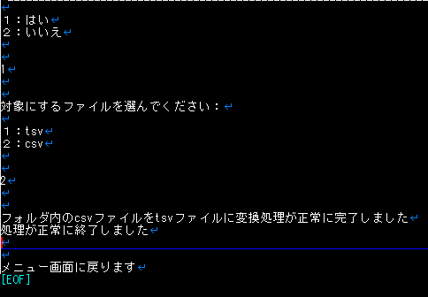
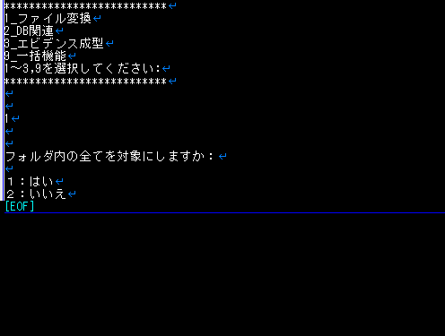
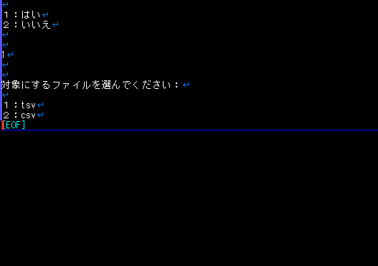

実行する処理「1」を選択

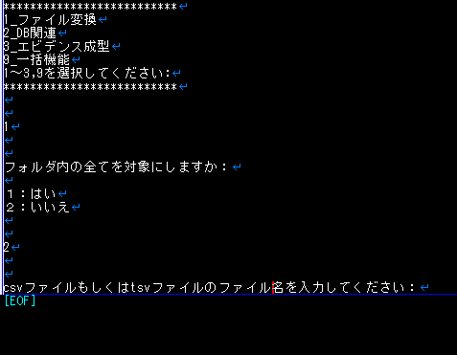
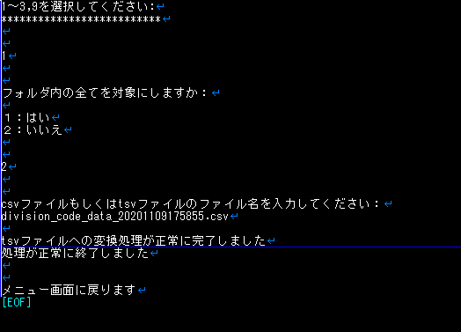

TSVファイルへの変換が完了
ファイル名を入力

②DB関連の場合
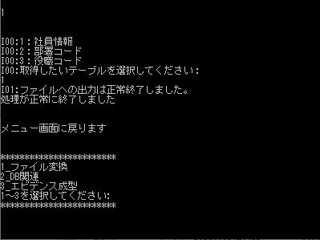
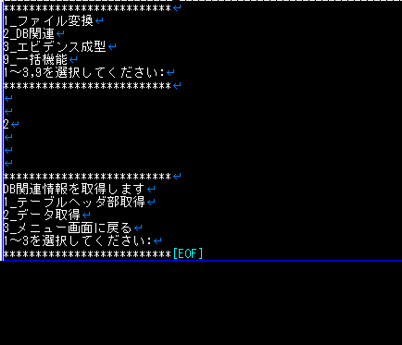
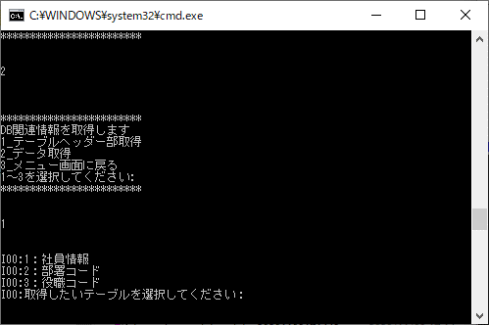

「1」選択後、取得したいテーブルを選択
テーブルヘッダー部のCSVファイルへの出力が完了

実行する処理「2」を選択
取得するテーブルの内容を選択

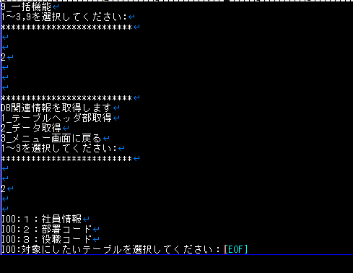
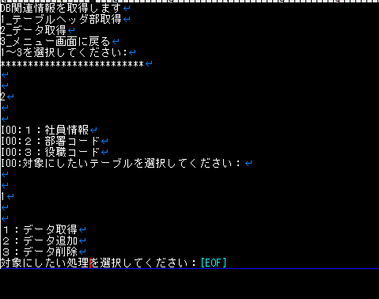
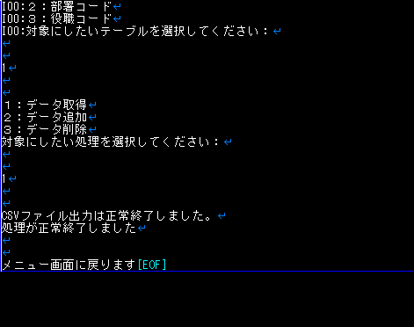

「2」選択後、取得したいテーブルを選択
「1」選択後、対象にしたい処理を選択
「1」選択後、データ部のCSVファイルへの出力が完了

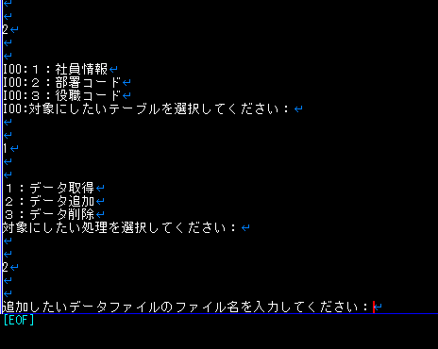
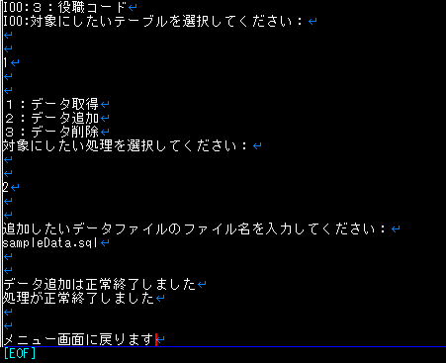

ファイル名を入力
「2」選択後、データ追加処理が完了

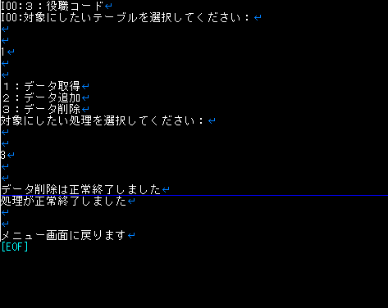

「3」選択後、データ削除処理が完了

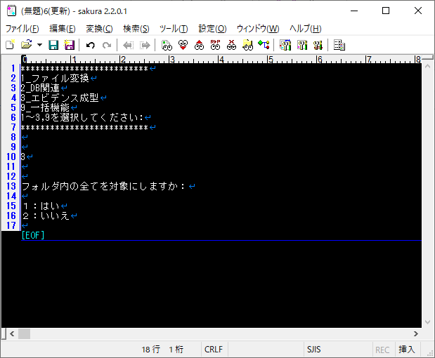
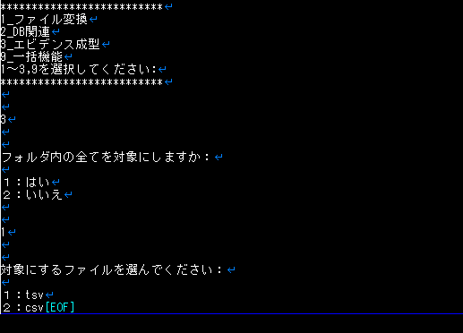
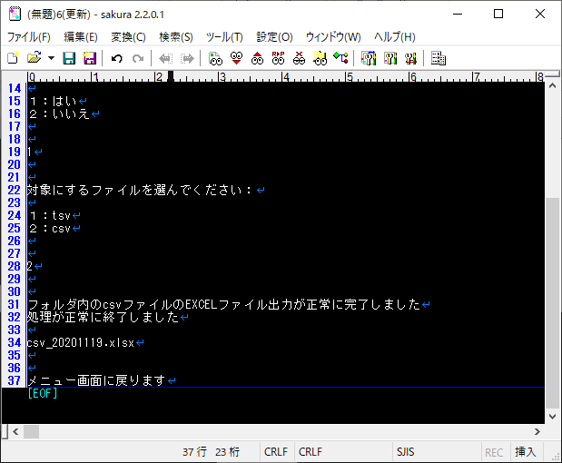
③エビデンス成型の場合

「csv」を選択
ファイル名を入力

実行する処理「3」を選択
「はい」を選択
ファイル名を入力

エビデンスの取得（EXCEL出力）が完了
※１つのEXCELファイルに纏める（ファイル名はリネイムする）

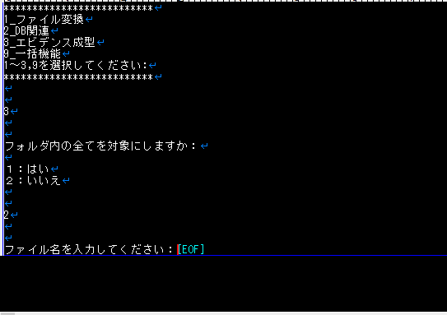
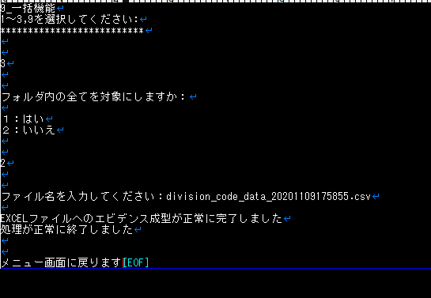

「いいえ」を選択
ファイル名を入力
エビデンスの取得（EXCEL出力）が完了

⑨連動機能の場合
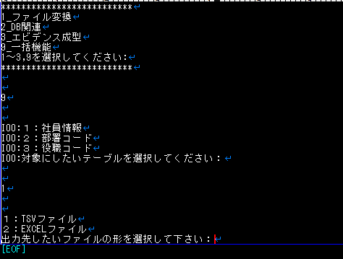
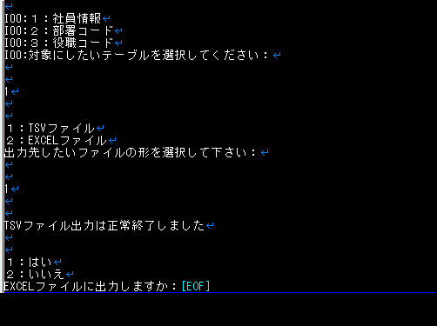
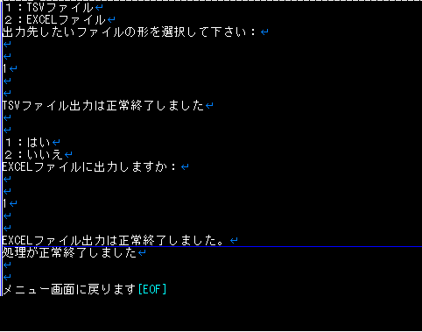

「TSVファイル」を選択

「はい」を選択

実行する処理「9」を選択

TSVファイル出力が完了

エビデンスの取得（EXCEL出力）が完了

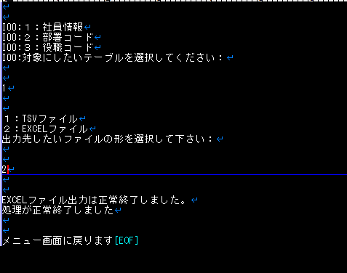

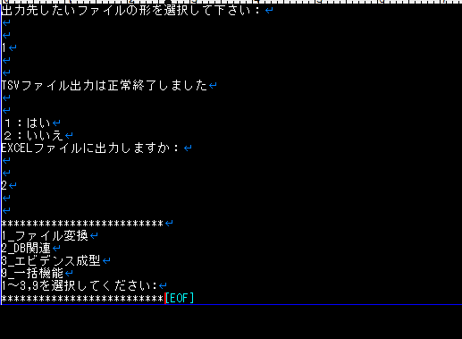

「EXCELファイル」を選択

EXCEL出力が完了
最初の選択肢に戻る

画面イメージ_202001
バッチを起動

①ファイル変換の場合

************************
1_ファイル変換
2_DB関連
3_エビデンス成型
9_連動機能
99_バッチを終了する
該当する番号を選択してください :
************************
************************
1_ファイル変換
2_DB関連
3_エビデンス成型
9_連動機能
99_バッチを終了する
該当する番号を選択してください :
************************

実行する処理「1」を選択

************************
1_ファイル変換
2_DB関連
3_エビデンス成型
9_連動機能
99_バッチを終了する
該当する番号を選択してください :
************************
該当する番号を選択してください :
************************

TSVファイルへの変換が完了
ファイル名を入力

②DB関連の場合

************************
1_ファイル変換
2_DB関連
3_エビデンス成型
9_連動機能
99_バッチを終了する
該当する番号を選択してください :
************************
************************
1_ファイル変換
2_DB関連
3_エビデンス成型
9_連動機能
99_バッチを終了する
該当する番号を選択してください :
************************

「1」選択後、取得したいテーブルを選択
テーブルヘッダー部のCSVファイルへの出力が完了

実行する処理「2」を選択
取得するテーブルの内容を選択

該当する番号を選択してください :
************************

「2」選択後、取得したいテーブルを選択
「1」選択後、対象にしたい処理を選択
「1」選択後、データ部のCSVファイルへの出力が完了

ファイル名を入力
「2」選択後、データ追加処理が完了

「3」選択後、データ削除処理が完了

************************
1_ファイル変換
2_DB関連
3_エビデンス成型
9_連動機能
99_バッチを終了する
該当する番号を選択してください :
************************
************************
1_ファイル変換
2_DB関連
3_エビデンス成型
9_連動機能
99_バッチを終了する
該当する番号を選択してください :
************************
************************
1_ファイル変換
2_DB関連
3_エビデンス成型
9_連動機能
99_バッチを終了する
該当する番号を選択してください :
************************
③エビデンス成型の場合

「csv」を選択
ファイル名を入力

実行する処理「3」を選択
「はい」を選択
ファイル名を入力

エビデンスの取得（EXCEL出力）が完了
※１つのEXCELファイルに纏める（ファイル名はリネイムする）

************************
1_ファイル変換
2_DB関連
3_エビデンス成型
9_連動機能
99_バッチを終了する
該当する番号を選択してください :
************************
該当する番号を選択してください :
************************

「いいえ」を選択
ファイル名を入力
エビデンスの取得（EXCEL出力）が完了

⑨連動機能の場合
************************
1_ファイル変換
2_DB関連
3_エビデンス成型
9_連動機能
99_バッチを終了する
該当する番号を選択してください :
************************
************************
1_ファイル変換
2_DB関連
3_エビデンス成型
9_連動機能
99_バッチを終了する
該当する番号を選択してください :
************************
************************
1_ファイル変換
2_DB関連
3_エビデンス成型
9_連動機能
99_バッチを終了する
該当する番号を選択してください :
************************

「TSVファイル」を選択

「はい」を選択

実行する処理「9」を選択

TSVファイル出力が完了

エビデンスの取得（EXCEL出力）が完了

「EXCELファイル」を選択

************************
1_ファイル変換
2_DB関連
3_エビデンス成型
9_連動機能
99_バッチを終了する
該当する番号を選択してください :
************************

EXCEL出力が完了
最初の選択肢に戻る

ファイル変換
フォルダ内すべてを対象にしますか

１：はい
２：いいえ

CSV、TSVを自動で判断

ファイル名を入力してください
 |  | ２：いいえ
１：はい

１：TSV
２：CSV

正常終了しました

１：TSV

フォルダ内のTSVファイルをCSVファイルに変換しました
 | ２：CSV

フォルダ内のCSVファイルをTSVファイルに変換しました

変換したファイル名をメニュー画面に表示する

DB関連（データ取得）
１：テーブルヘッダ取得
２：データ取得

２：データ取得

１：社員情報
２：部署コード
３：役職コード

１：社員情報

１：データ取得
２：データ追加
３：データ削除

１：データ取得 | ２：データ追加 | ３：データ削除

追加したいデータファイルのファイル名を入力してください
データ削除は正常終了しました
CSVファイル出力は正常終了しました

データ追加は正常終了しました

エビデンス成型
フォルダ内すべてを対象にしますか

１：はい
２：いいえ

TSVファイルも対象

ファイル名を入力してください
 |  | ２：いいえ
１：はい

１：TSV
２：CSV

正常終了しました

１：TSV

フォルダ内のTSVファイルをEXCELファイルに変換しました
 | ２：CSV
１つのEXCELファイルに出力？
ファイル名は？
対象をメニュー画面に表示する
フォルダ内のCSVファイルをEXCELファイルに変換しました

連動機能
１：社員情報
２：部署コード
３：役職コード

１：社員情報

出力先したいファイルの形を選択して下さい
１：TSVファイル
２：EXCELファイル

１：TSVファイル | ２：EXCELファイル

TSVファイル出力は正常終了しました
EXCELファイルに出力しますか
１：はい
２：いいえ
EXCELファイル出力は正常終了しました
TSV⇒EXCELファイル出力対象

１：はい | ２：いいえ

EXCELファイル出力は正常終了しました
メニュー画面に戻ります

メニュー画面に戻ります

